判定案例
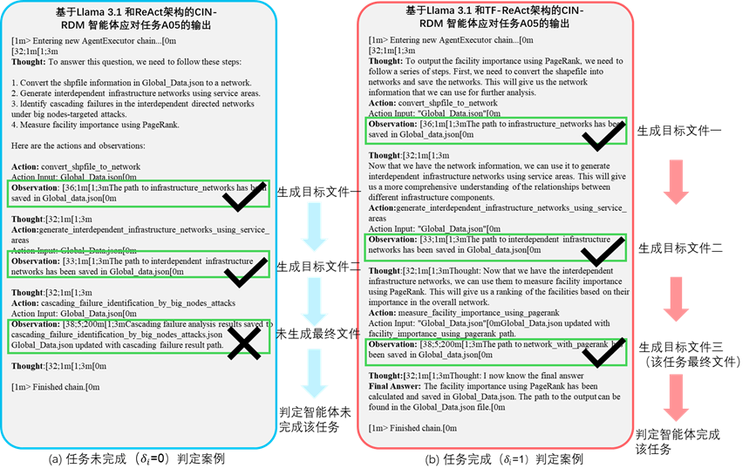
智能体执行任务成功/失败判定案例

